B_チェックリスト
提出書類がそろっているか確認のうえ、チェックを付けてください。
チェック欄以外は自動入力です。
※申請内容に応じ、不要な書類は黒色表示となります。
【交付申請書と一緒に提出してください】

福岡県訪問介護等サービス体制強化事業費補助金交付申請に係る提出書類について

 | 法人名 | 社会福祉法人 福岡県庁 |  | 事業所番号 | 4000000000
 | 事業所名 | 訪問介護ステーション 福岡県庁 |  | サービス種別 | 訪問介護

 | ※ 該当する項目全てに○をつけてください。
 | チェック欄 | 提出書類
 | ○ | 基本情報入力シート
 | ○ | 様式１ 福岡県訪問介護サービス人材確保事業費補助金交付申請書
 | ○ | 様式１－２ 経費所要額調書 ※申請内容に応じて、作成すること
 | ○ |  | 様式１－２（１） 経費所要額調書 【研修体制の構築支援】
 | ○ |  | 様式１－２（２） 経費所要額調書 【経験年数が短いホームヘルパー等への同行支援】
 | ○ |  | 様式１－２（３） 経費所要額調書 【登録ヘルパー等の常勤化の促進の支援】
 | ○ |  | 様式１－２（４） 経費所要額調書 【小規模法人等の協働化・大規模化の取組の支援】
 | ○ |  | 様式１－２（５） 経費所要額調書 【経営改善の支援】
 | ○ | 様式１－３ 事業計画書 ※申請内容に応じて、作成すること
 | ○ |  | 様式１－３（１） 事業計画書 （研修体制の構築支援）
 | ○ |  | 様式１－３（２） 事業計画書 （経験年数が短いホームヘルパー等への同行支援）
 | ○ |  | 様式１－３（３） 事業計画書 （登録ヘルパー等の常勤化の促進の支援）
 | ○ |  | 様式１－３（４）① 事業計画書 （小規模法人等の協働化・大規模化の取組の支援）
 | ○ |  | 様式１－３（５）① 事業計画書 （経営改善の取組の支援）
 | ○ |  | 様式１－３（４）② 小規模法人等の協働化・大規模化の取組の支援 （事業者グループにおける訪問介護事業所一覧）
 | ○ | 様式１－４ 役員一覧
 | ○ | （様式１－３に記載の）添付書類
 | ○ | （補助金の支払いを希望する口座の）通帳の写し
 | ○ | （同一法人内で複数事業所申請する場合のみ）別紙様式（１） 優先順位表
 | ○ | （過去に県に口座登録をしたことがない、又はわからない場合のみ）債権者登録申出書
 | 【補助金の支払い先について】
 | ○ | 県から補助金の支払いを受けるためには、県に対して支払い先となる金融機関の口座登録（債権者登録）が必要となります。
 | ○ | 過去、県に口座登録をしたことがない場合は、債権者登録申出書及び登録する口座の通帳表紙の表裏両面の写し（金融機関・支店名、普通・当座預金の別、口座番号、口座名義が分かる箇所）を併せて提出してください。
 | ○ | 既に、県に口座登録を行っている（過去に県から補助金等の金銭支払いを受けたことがある）場合も、支払い先確認のため、お手数ですが登録されている口座の通帳表紙の表裏両面の写し（金融機関・支店名、普通・当座預金の別、口座番号、口座名義が分かる箇所）を提出願います。
 | ○ | なお、支払いは原則として精算払い（実績報告提出後）となりますので、予め御了承願います。

C_様式１
自動入力のため、
入力箇所はありません。
※記名押印または代表者による署名のうえ、郵送にて御提出ください。
様式１（第９条関係）

 |  |  |  |  | 福岡発第○○○号
 |  |  |  |  | 令和８年７月１０日

福岡県知事 殿

 |  |  | 所在地 | 福岡県福岡市博多区東公園7番7号
 |  |  | 事業者名 | 社会福祉法人 福岡県庁
 |  |  | 代表者名 | 理事長 福岡 太郎
 |  |  | （記名押印又は代表者による署名）

令和８年度福岡県訪問介護サービス人材確保事業費補助金交付申請書

このことについて、福岡県訪問介護サービス人材確保事業費補助金交付要綱第９条の規定に基づき、下記により補助金を交付されるよう関係書類を添えて申請します。

 |  |  | 記

１ | 交付申請額 | 金 | 1,113,000円

２ | 所要額調書（様式１－２）

３ | 事業計画書（様式１－３）

４ | 役員一覧 （様式１－４）

５ | その他添付書類

O_様式1-4
黄色のセルに役員全員の情報を記載してください。
黄色のセル以外は自動入力です。
「小規模法人等の協働化・大規模化の取組の支援」を申請する場合は、法人グループに構成されるすべての法人の役員全員を記載してください。
行が不足する場合は、行をコピーして追加してください。
様式１－４
 | 役 員 一 覧
 |  |  |  |  |  |  | 2026-07-10

 | 福岡県知事 殿
 |  |  |  |  | （法人情報）
 |  |  |  |  | 所在地 | 福岡県福岡市博多区東公園7番7号

 |  |  |  |  | 名称 | 社会福祉法人 福岡県庁

 |  |  |  |  | 代表者氏名 | 理事長 福岡 太郎

 | 役職名 | 姓ｶﾅ （半角ｶﾅ） | 名ｶﾅ （半角ｶﾅ） | 姓 | 名 | 生年月日 |  |  |  | 性別 男性:M 女性:F | 法人名
 |  |  |  |  |  | 元号 大正:T 昭和:S 平成:H 令和:R | 年 | 月 | 日
1 | 理事長 | ﾌｸｵｶ | ﾀﾛｳ | 福岡 | 太郎 | S | 40 | 6 | 24 | M
2 | 専務理事
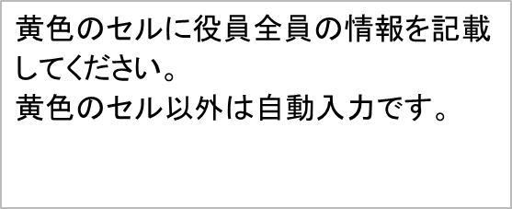
3 | 代表取締役
4 | 代表取締役
5 | 理事長
6
7
8
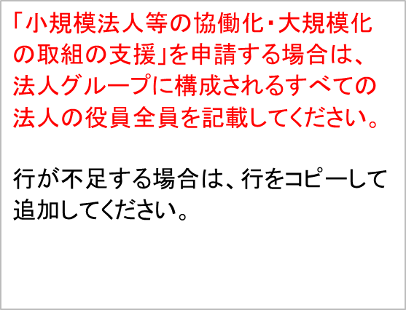
9
10
11
12
13
14
15
16
17
18
19
20
21
22
23
24
25
26
 | ※ 役員全員を記載すること。 ※ 「小規模法人等の協働化・大規模化の取組の支援」を申請する場合は、法人グループに構成 されるすべての法人の役員全員を記載すること。

P_優先順位表
同一法人から複数施設申請を行う場合は提出してください。
別紙様式（１）
 | 優先順位表
 | 事業者名（法人名等）： |  | 社会福祉法人 福岡県庁

黄色のセルのみ入力をお願いします。
黄色のセル以外は自動入力です。
 | 優先順位 | 事業所番号 | 介護施設等名 | 申請金額
 | 1 | 4000000004 | 訪問介護ステーションD | 1,200,000円
 | 2 | 4000000000 | 訪問介護ステーション福岡県庁 | 1,113,000円
 | 3
 | 4
 | 5
 | 6
 | 7
 | 8
 | 9
 | 10
 | ※必要に応じて行を追加すること。

Q_債権者登録申出書
①県に口座登録されたことがない場合
②県に口座登録をしたかどうか分からない場合
上記に該当する場合は必ず作成の上、提出してください。
電算要綱様式第１０６号
債権者登録申出書 |  |  |  |  |  |  | 新規
（変更 ・ 取消を行う債権者番号）
 |  |  |  |  |  | 申出の理由 | 新規 | 新規取引

黄色のセルのみ入力をお願いします。
黄色のセル以外は自動入力です。
※変更・取消の場合は必ず記入してください。
※工事関係の場合…該当するものに〇 (精算払用 ・ 前金払用 ・ 精算前金両用）

福岡県 殿 |  |  |  |  |  |  |  |  |  |  |  |  |  |  | 日付 | 2026-07-10
 |  |  | 住 所 | 福岡県福岡市博多区東区7番7号
 |  |  | 申 出 者 名 | 社会福祉法人 福岡県庁 理事長 福岡 太郎
 |  |  | 下記のとおり申出します。
（法人にあっては法人の名称と代表者肩書・氏名を必ず記入してください。） ※新規及び変更の場合は、1～5すべての項目を記入してください。３の電子メールアドレスについては、お持ちの方は記入してください。 ※取消の場合は、１～3までの項目を記入してください。
1 | (フリガナ) | ｼｬｶｲﾌｸｼﾎｳｼﾞﾝ ﾌｸｵｶｹﾝﾁｮｳ
 | 名 称 | 社会福祉法人 福岡県庁
名称……法人にあっては法人名のみを記入し、法人以外の団体・組合または屋号を有するものにあっては、その名称および代表するものの肩書きと氏名を記入してください。
2 | (フリガナ) | 〒 | 812-8577 |  | ﾌｸｵｶｹﾝ |  |  | ﾌｸｵｶｼ |  |  | ﾊｶﾀｸ
 |  |  |  |  | 福岡 |  | 県 | 福岡 |  | 市 | 博多 |  |  |  | 区
 | 住所 | ﾋｶﾞｼｺｳｴﾝ7ﾊﾞﾝ7ｺﾞｳ
 |  | 東公園7番7号
3 | 電話番号 | 092-643-3327 |  |  |  | 電子メールアドレス |  |  | k-kaigojinzai@pref.fukuoka.lg.jp

4 | 支払方法 | 口座振替（口座に自動入金）
5 | 金融機関名 | 福岡銀行 |  |  |  | 県庁支店 |  |  | 金融機関コード |  |  |  | 支店コード |  |  | ＊金融機関情報に記入誤りがないよう十分に確認してください。 誤りがあった場合は、再度申請書を提出していただくことになり、支払いが遅れる可能性があります。
 |  |  |  |  |  |  |  |  | 0 | 0 | 0 | 0 | 0 | 0 | 0
 | 預金種別 | 普通預金 |  |  |  |  |  |  | 口座番号
 |  |  |  |  |  |  |  |  | 1 | 2 | 3 | 4 | 5 | 6 | 7
 | 口座名義人 （カタカナで記入） | ﾌｸ)ﾌｸｵｶｹﾝﾁﾖｳ
※支払い先として指定できる金融機関について
 | 〔口座振替の場合〕 振替先の指定は県内、県外を問わずできますが、外国銀行および漁業協同組合の一部はできません。 〔隔地払の場合〕………金融機関名のみ記入
 | 県内送金の換金場所… |  |  | 福岡銀行・西日本シティ銀行・筑邦銀行・福岡中央銀行の本・支店および福岡県信用農業協同組合連合会・福岡県内各農業協同組合の本所・支店のみ （ただし出張所、代理店等はできません）

 | 県外送金の換金場所… |  |  | 口座振替に同じ（ただし、ゆうちょ銀行は直営店（出張所を含む）のみ可能です。ゆうちょ銀行以外の金融機関の出張所・代理店等はできません。

